說明
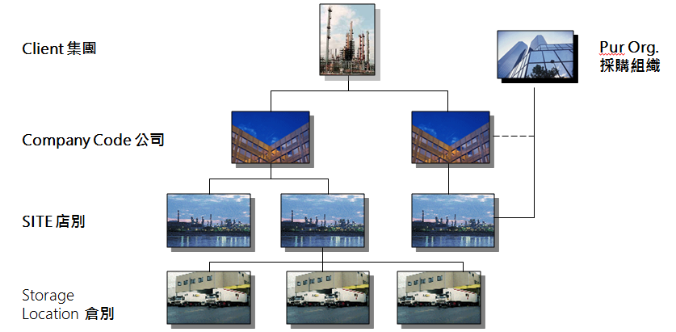
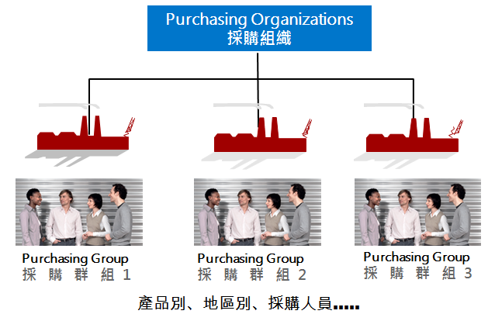
頁簽 | 說明
Site | 公司所屬的配銷中心
倉別 | 公司所管理的倉儲
採購組織 | 公司負責採購的組織部門
採購群組 | 採購部門跟據工作屬性不同所分類管理的採購團隊

商品群組
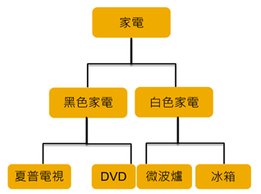
商品分類
 | 代碼(9碼文數字) | 說明
(範例) | 01 | 家電
(範例) | 0100 | 黑色家電
(範例) | 0101 | 白色家電
(範例) | 010000 | 夏普電視
(範例) | 010001 | DVD
(範例) | 010100 | 微波爐
(範例) | 010101 | 冰箱

